상품제안서
레빗 엣지 OTG메모리 [C타입] | 상품코드: S00954

 |  |  |  |  |  |  | 02-713-8555 | www.synergygift.co.kr
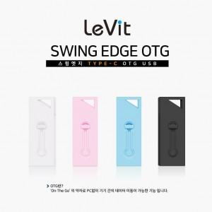

【상세/제작정보】

【인쇄/포장옵션】 | 풀칼라 / 포장지포장

【공급단가】 | 수량 | 50~ | 100~ | 500~ | 1,000~ | 2,000~
*VAT별도 | 16GB | 7,270원 | 7,090원 | 6,800원 | 6,630원 | 6,450원
 | 32GB | 9,650원 | 9,420원 | 9,040원 | 8,800원 | 8,570원
 | 64GB | 11,930원 | 11,640원 | 11,160원 | 10,880원 | 10,590원
 | 128GB | 18,180원 | 17,740원 | 17,010원 | 16,580원 | 16,140원

【상품 URL】 | https://www.synergygift.co.kr:443/src/goods_detail.php?gdno=18509

